Tareas V2 refinadas
# | Epica / Modulo | Caso de Uso / Feature | Tarea / Historia | Front/Back | Estimación | Módulo2 | Tarea | Pantalla o Interfaz, TIPO TAREA
T-001 | TODOS | Multi Idioma | Multi Idioma | Front | 60 | TODOS | Multi Idioma | NO APLICA
T-002 | TODOS | Multi Idioma | Multi Idioma | Back | 60
T-003 | TODOS | Configuración y administración | API gestión configuraciones. | Back | 40 | INTEGRACIÓN EN OSABIDE GLOBAL | Administración y configuración del sistema | NO APLICA
T-004 | AUTH | Autenticación y Autorización | Login a través de OSABIDE GLOBAL pasando Token | Front | 40 | INTEGRACIÓN EN OSABIDE GLOBAL | Autenticación y autorización del profesional | PROCESO DE LOGIN
T-005 | AUTH | Autenticación y Autorización | Pantalla de login externo | Front | 30
T-006 | AUTH | Autenticación y Autorización | Sistema de login externo | Back | 60 | LOGIN EXTERNO | Entrar a prescribir con acceso directo, sin estar dentro de osabide global | Pantalla de Login
T-007 | CATALOGO | Gestión de catálogo/Carga Nomenclator | Diseño de base de datos | Back | 40 | Catálogo | Diseño y definición de base de datos de productos | DISEÑO BBDD
T-008 | CATALOGO | Gestión de catálogo/Carga Nomenclator | Creación y pruebas de base de datos | Back | 20 | Catálogo | Creación de la base de datos y pruebas | SCRIPT
T-009 | CATALOGO | Gestión de catálogo/Carga Nomenclator | Sistema de carga/recarga masiva del catálogo desde depto | Back | 40 | Catálogo | Proceso de carga masiva de nomenclator | PROCESO
T-010 | CATALOGO | Gestión de catálogo/Carga Nomenclator | Sistema de carga/recarga “on-demand” | Back | 20 | Catálogo | Ejecutar mismo sistema de carga nomenclator pero bajo demanda | PROCESO
T-011 | CATALOGO | Gestión de catálogo/Carga Nomenclator | Pantalla de gestión de catálogo | Front | 40 | Catálogo | Interfaz de Gestion/Administración del catálogo, con filtro, listado, ficha de producto que incluye un apartado con los campos modificables que son propiose de osakidetza | PANTALLA CRU
T-012 | CATALOGO | Gestión de catálogo/Carga Nomenclator | APIs CRUD gestión de catálogo | Back | 60
T-013 | CATALOGO | Búsqueda Catálogo | Pantalla/diálogo de búsqueda de catálogo | Front | 40 | Catálogo | Interfaz de Consulta de catálogo de productos , con filtros definidos y acceso al detalle de los productos | PANTALLA FILTRO, LISTADO, DETALLE
T-014 | CATALOGO | Búsqueda Catálogo | Filtro de productos por tipo | Back | 20
T-015 | CATALOGO | Búsqueda Catálogo | Filtro de producto por familia (grupo > subgrupo > categoria) | Back | 20
T-016 | CATALOGO | Búsqueda Catálogo | Filtro de producto por código | Back | 20
T-017 | CATALOGO | Búsqueda Catálogo | Pantalla de selección de productos | Front | 40 | Catálogo | Pantalla de selección de productos dónde se muestra el producto seleccionado y productos similares para asociar a la prescripción, que devuelva primeros los favoritos (pueden ser favoritos pasivos o activos) | PANTALLA DE SELECCIÓN DE PRODUCTO
T-018 | CATALOGO | Búsqueda Catálogo | Pantalla de gestión de favoritos | Front | 40 | P.Ortoprotesicos Favoritos | Gestión de Productos Ortoprotésicos favoritos (Fijos y Dinámicos) | PANTALLA DE GESTIÓN DE FAVORITOS
T-019 | CATALOGO | Búsqueda Catálogo | Sistema de gestión de favoritos de facultativo | Back | 30
T-020 | PRESCRIPCION ORTOPROTÉSICA | Gestión de prescripciones | Diseño de base de datos de prescripciones | Back | 40 | Prescripciones | Diseño y definición de base de datos de prescripciones | DISEÑO BBDD
T-021 | PRESCRIPCION ORTOPROTÉSICA | Gestión de prescripciones | Creación y pruebas BD prescripciones | Back | 20
T-022 | PRESCRIPCION ORTOPROTÉSICA | Gestión de prescripciones | Pantalla de consulta de prescripciones | Front | 40 | Prescripciones | Interfaz con filtro ( por paciente, por facultativo etc.) y listado filtrado de prescripciones | PANTALLA CRU
T-023 | PRESCRIPCION ORTOPROTÉSICA | Gestión de prescripciones | APIs de búsqueda/consulta de prescripciones con filtros | Back | 60
T-024 | PRESCRIPCION ORTOPROTÉSICA | Gestión de prescripciones | API consulta detalles de una prescripción | Back | 20
T-025 | PRESCRIPCION ORTOPROTÉSICA | Gestión de prescripciones | Pantalla consulta detalle prescripción | Front | 40 | Prescripciones | Interfaz de ficha de una perscripción con todos los detalles que la componen Facultativo, paciente, prescripciones , productos, etc.) | PANTALLA FICHA DETALLE
T-026 | PRESCRIPCION ORTOPROTÉSICA | Crear Prescripción | Pantalla de creación de prescripción con cabecera precargada | Front | 40 | Prescripciones | Crear cabecera de prescripcion y la primer prescripción a partir de un producto seleccionado | PANTALLA TIPO FICHA AGRUPACION PRESCRIPCIONES
T-027 | PRESCRIPCION ORTOPROTÉSICA | Crear Prescripción | Recuperar información facultativo | Back | 40
T-028 | PRESCRIPCION ORTOPROTÉSICA | Crear Prescripción | Recuperar información paciente | Back | 40
T-029 | PRESCRIPCION ORTOPROTÉSICA | Crear Prescripción | Añadir prescripciones (“productos” y agrupados) a la pantalla | Front | 20 | Prescripciones | Añadir prescripciones a una prescripción cabecera a partir de seleccionar un producto | OPERACIÓN FRONT END
T-030 | PRESCRIPCION ORTOPROTÉSICA | Crear Prescripción | Si el producto requiere visado obligar a adjuntar informe | Front | 20 | Prescripciones | Si el producto requiere Visado, obligar a que se adjunte un informe. | VALIDACIÓN
T-031 | PRESCRIPCION ORTOPROTÉSICA | Crear Prescripción | Considerar el catálogo de productos | Front | 20 | Prescripciones | Considerar el catálogo de indicadores por productos ( por ejemplo el informe para productos con visado) | VALIDACIÓN
 |  |  |  |  |  | Prescripciones | Precargar datos del facultativo en la prescripcion | PRECARGA DE DATOS
 |  |  |  |  |  | Prescripciones | Precargar datos del paciente en la prescripción | PRECARGA DE DATOS
 |  |  |  |  |  | Prescripciones | Precarga de datos del producto en la prescripción , teniendo en cuenta que pueder ser un producto simple o una agrupación. | PRECARGA DE DATOS
T-032 | PRESCRIPCION ORTOPROTÉSICA | Crear Prescripción | Firmar y autorizar prescripción | Front | 10 | Prescripciones | Firmar y autorizar la prescripción (Giltza) | FIRMA DIGITAL
T-033 | PRESCRIPCION ORTOPROTÉSICA | Crear Prescripción | API Creación prescripción | Back | 40
T-034 | PRESCRIPCION ORTOPROTÉSICA | Crear Prescripción | API Edición prescripción | Back | 40
T-035 | PRESCRIPCION ORTOPROTÉSICA | Crear Prescripción | API Eliminación prescripción | Back | 40
T-036 | PRESCRIPCION ORTOPROTÉSICA | Crear Prescripción | API Clonar Prescripción | Back | 40
T-037 | PRESCRIPCION ORTOPROTÉSICA | Crear Prescripción | API Anular Prescripción. | Back | 20
T-038 | PRESCRIPCION ORTOPROTÉSICA | Crear Prescripción | API Renovar Prescripción | Back | 30
T-039 | PRESCRIPCION ORTOPROTÉSICA | Crear Prescripción | Validar prescripción (aplicar validaciones) | Back | 40
T-040 | PRESCRIPCION ORTOPROTÉSICA | Crear Prescripción | Firmar y generar prescripción | Back | 40
T-041 | PRESCRIPCION ORTOPROTÉSICA | Crear Prescripción | Imprimir prescripción | Front | 10 | Prescripciones | Imprimir prescripción | PROCESO NEGOCIO, FRONT PDF, Y DISEÑO PDF
T-042 | PRESCRIPCION ORTOPROTÉSICA | Crear Prescripción | Imprimir prescripción | Back | 30
T-043 | PRESCRIPCION ORTOPROTÉSICA | Crear Prescripción | Imprimir/Descargar informe | Back | 40
T-044 | PRESCRIPCION ORTOPROTÉSICA | Crear Prescripción | Exportar - Generar Excel | Back | 60
T-045 | PRESCRIPCION ORTOPROTÉSICA | Crear Prescripción | Prescripción recurrente | Back | 20 | Prescripciones | Creación de Prescripción recurrente. Considerar si se hace a tiempo o antes de tiempo (Justificar si es antes de tiempo) | ACCION / PROCESO
T-046 | TAREAS PENDIENTES | Gestión de tareas | Crear tarea pendiente cuando prescripción requiera visado | Back | 30 | Prescripciones | Creación de tarea pendiente por cada prescripicón que requierea visado | PROCESO
T-047 | TAREAS PENDIENTES | Gestión de tareas | Actualizar tarea cuando cambie estado de visado | Back | 30 | Prescripciones | Actualización de tareas pendientes al cambiar el estado del visado. En caso de Visado rechazado se debe crear un nueva tarea de rechazo. | PROCESO
T-048 | TAREAS PENDIENTES | Gestión de tareas | Pantalla de visualización de tareas | Front | 40 | Prescripciones | Interfaz de visualización de tarea pediente de visado solicitado, y visado rechazado | PANTALLA DE TAREA
T-049 | TAREAS PENDIENTES | Gestión de tareas | APIs gestión de tareas pendientes | Back | 40 | Prescripciones | Gestión de tareas pendientes de visado rechazado (visualizadas, no visualizadas, histórico) | PROCESO
T-050 | DISPENSACIONES | Interoperabilidad prescripciones | API Consulta de prescripciones dispensables por paciente | Back | 40 | Prescripciones | Consulta por TIS de paciente de prescripciones ortoprot. dispensables | METODO API
T-051 | DISPENSACIONES | Interoperabilidad prescripciones | Bloquear prescripción | Back | 30 | Prescripciones | Bloquear prescripción | METODO API
T-052 | DISPENSACIONES | Interoperabilidad prescripciones | Desbloquear prescripción | Back | 30 | Prescripciones | Desbloquear prescripción | METODO API
T-053 | DISPENSACIONES | Interoperabilidad prescripciones | Recibir (API? Evento?) Información dispensación | Back | 60 | Ortopedias | Recibir información de la de la dispensación de una prescripción | METODO API
T-054 | DISPENSACIONES | Interoperabilidad prescripciones | Recibir (API? Evento?) Información visado departamento | Back | 60 | Dpto. Salud | Recibir información por parte del departamento del visado de una prescripción | METODO API
T-055 | TODOS | TODOS | Creación de módulos necesarios en sistemas de OSABIDE | Back | 40 | Prescripciones | Modulo dentro de SOA para exponer datos de prescripciónes del paciente y que pueda ser consumido por otros módulos | PROCESO
T-056 | TODOS | QA | PRUEBAS Y TESTS UNITARIOS | Front | 120 | QA | Plan de pruebas de casos de uso | PLAN DE PRUEBAS
T-057 | TODOS | QA | PRUEBAS Y TESTS UNITARIOS | Back | 120
T-058 | TODOS | ETL DATA DB | Envío de datos a BBDD de reporting | Back | 60 | DATA | ETL de extración de datos de PRESCRIPCIONES y carga en bbdd de reporting de Osaki | ETL
 |  |  |  |  |  | Proceso Osakidetza | Modificar el proceso de unificación de pacientes, que existe en osakidetza, para incluir prescripciones ortoprotésicas | MODIFICACIÓN DE PROCESO
 |  | Editar Presincripción | Reactivar receta | Total Back | 1630
 |  | Eliminar Preinscripción |  | Total Front | 650
 |  | Copiar Preinscripciónn |  | TOTAL | 2280
 |  | Cambiar Rol
 | Pantalla Inicio Preinscripciones | Avisos : Preinscripciones pendiente modificación
 | Mantenimiento | Roles : admin , gestor materilaes , enfermera , | Añadir, Editar, Eliminar , Copiar Rol
 |  | Establecimientos | Si al dispensar mostramos el establecimiento necesitamos tabla de establecimientos
 |  | Material Ortoprotesico | Activar / Desactivar
 | presinscripciones | Listado de todas las presincripciones | Por facultativo / Todas / ??
 |  |  | Búsqueda de prescripciones
 |  |  | Crear
 |  |  | Editar
 |  |  | Anular
 |  |  | Renovar
 |  |  | Descargar informe ( Preinscripción)
 |  |  | Imprimir prescripción
 |  |  | Generar excel
 |  |  | Detalle Preinscripción
 |  |  | Estados Preinscripción | Pendiente Firma
 |  |  |  | Pendiente Inspección
 |  |  |  | Rechazado Inspección
 |  |  |  | Pendiente Modificación
 |  |  |  | Anulado
 |  |  |  | Pendiente Dispensación
 |  |  |  | Dispensado
 |  |  |  | No vigente
 |  |  | Estado Materiales | Pendiente Dispensación
 |  |  |  | Dispensado
 |  |  |  | Pendiente validación prescriptor
 |  |  |  | Pendiente modificación establecimiento
 |  |  |  | Bloqueado
 |  |  |  | Pago Registrado
 |  |  |  | No vigente
 |  |  |  | Pendiente subida presupuesto
 |  |  |  | Pendiente validación presupuesto
 |  |  |  | Presupuesto rechazado
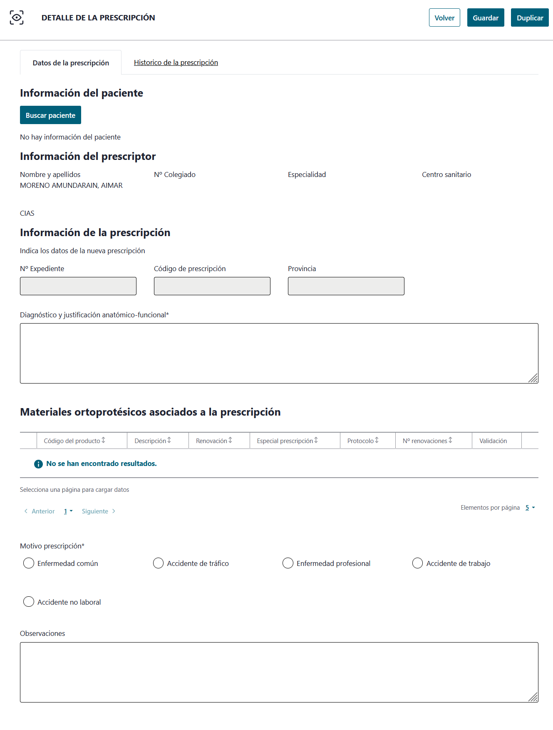
 |  | Añadir preinscripcion | · Pestaña Datos de la prescripción
 |  |  | · Pestaña Histórico de la prescripción

 |  |  | Bloque Información de la prescripción
 |  |  | · Nº Expediente. Año/mes/día - Número -– Provincia del usuario BDU. Se generará al editar la prescripción, en añadir estará vacío.
 |  |  | · Código de prescripción. Calculado al firmarse la prescripción.
 |  |  | · Provincia. Calculado a la provincia del paciente indicado.
 |  |  | · Diagnóstico y justificación anatómico-funcional. Campo de texto libre. Obligatorio.

